Voorbeeld schema zorgproces
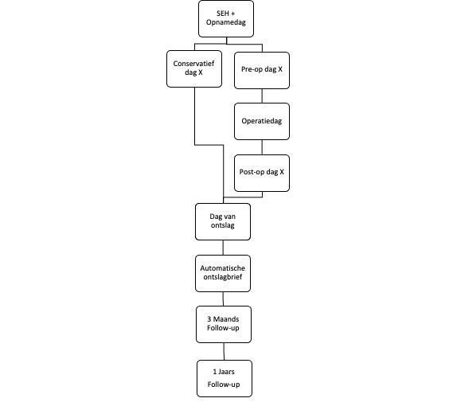
Voorbeeld van een schema van een zorgproces

Een schema als dit kan bijvoorbeeld gebruikt worden om de gegevensset in het Analyseblad in herkenbare stappen onder te verdelen. Ook zou elke stap een eigen tabblad kunnen krijgen of met kleuren gewerkt kunnen worden om structuur in de gegevensset aan te brengen.

